圖表索引
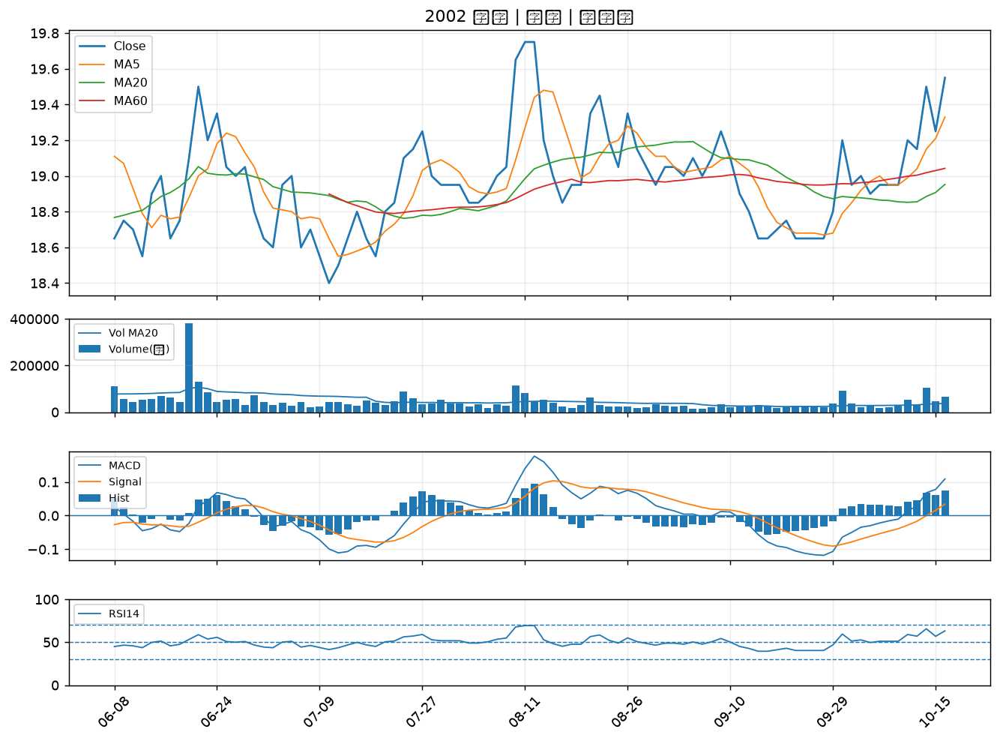
股票代號 | 股票名稱 | 市場 | 買進觀察分級 | 主力突破分數 | 圖表路徑
2010 | 春源 | 上市 | A級 | 7 | output/charts/20261016/2010_春源.png
2913 | 農林 | 上市 | A級 | 6 | output/charts/20261016/2913_農林.png
3535 | 晶彩科 | 上市 | A級 | 6 | output/charts/20261016/3535_晶彩科.png
6153 | 嘉聯益 | 上市 | A級 | 5 | output/charts/20261016/6153_嘉聯益.png
6269 | 台郡 | 上市 | A級 | 5 | output/charts/20261016/6269_台郡.png
5498 | 凱崴 | 上櫃 | A級 | 5 | output/charts/20261016/5498_凱崴.png
4906 | 正文 | 上市 | A級 | 5 | output/charts/20261016/4906_正文.png
2377 | 微星 | 上市 | A級 | 5 | output/charts/20261016/2377_微星.png
4566 | 時碩工業 | 上市 | A級 | 5 | output/charts/20261016/4566_時碩工業.png
3630 | 新鉅科 | 上櫃 | A級 | 5 | output/charts/20261016/3630_新鉅科.png
2882 | 國泰金 | 上市 | A級 | 4 | output/charts/20261016/2882_國泰金.png
4961 | 天鈺 | 上市 | A級 | 4 | output/charts/20261016/4961_天鈺.png
2027 | 大成鋼 | 上市 | A級 | 4 | output/charts/20261016/2027_大成鋼.png
3689 | 湧德 | 上櫃 | A級 | 4 | output/charts/20261016/3689_湧德.png
3663 | 鑫科 | 上櫃 | A級 | 4 | output/charts/20261016/3663_鑫科.png
1815 | 富喬 | 上櫃 | A級 | 3 | output/charts/20261016/1815_富喬.png
2313 | 華通 | 上市 | A級 | 3 | output/charts/20261016/2313_華通.png
6517 | 保勝光學 | 上櫃 | A級 | 3 | output/charts/20261016/6517_保勝光學.png
6209 | 今國光 | 上市 | B級 | 6 | output/charts/20261016/6209_今國光.png
2610 | 華航 | 上市 | B級 | 6 | output/charts/20261016/2610_華航.png
2105 | 正新 | 上市 | B級 | 6 | output/charts/20261016/2105_正新.png
2633 | 台灣高鐵 | 上市 | B級 | 5 | output/charts/20261016/2633_台灣高鐵.png
2023 | 燁輝 | 上市 | B級 | 5 | output/charts/20261016/2023_燁輝.png
6446 | 藥華藥 | 上市 | B級 | 5 | output/charts/20261016/6446_藥華藥.png
2458 | 義隆 | 上市 | B級 | 5 | output/charts/20261016/2458_義隆.png
2332 | 友訊 | 上市 | B級 | 4 | output/charts/20261016/2332_友訊.png
8069 | 元太 | 上櫃 | B級 | 4 | output/charts/20261016/8069_元太.png
5876 | 上海商銀 | 上市 | B級 | 4 | output/charts/20261016/5876_上海商銀.png
8431 | 匯鑽科 | 上櫃 | B級 | 3 | output/charts/20261016/8431_匯鑽科.png
2002 | 中鋼 | 上市 | B級 | 3 | output/charts/20261016/2002_中鋼.png

2010 春源｜A級
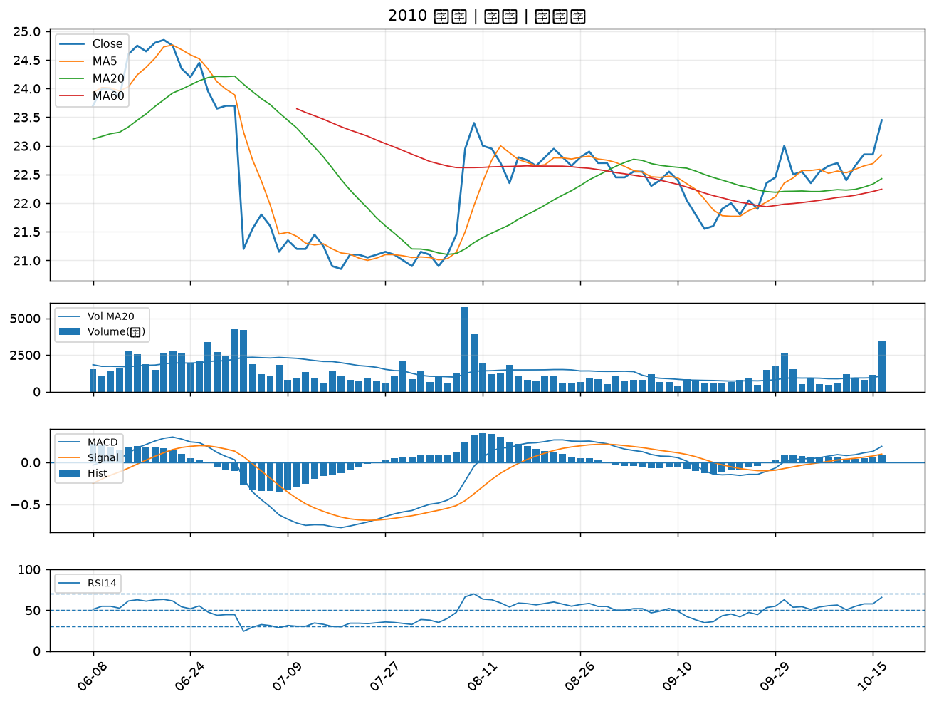

2913 農林｜A級
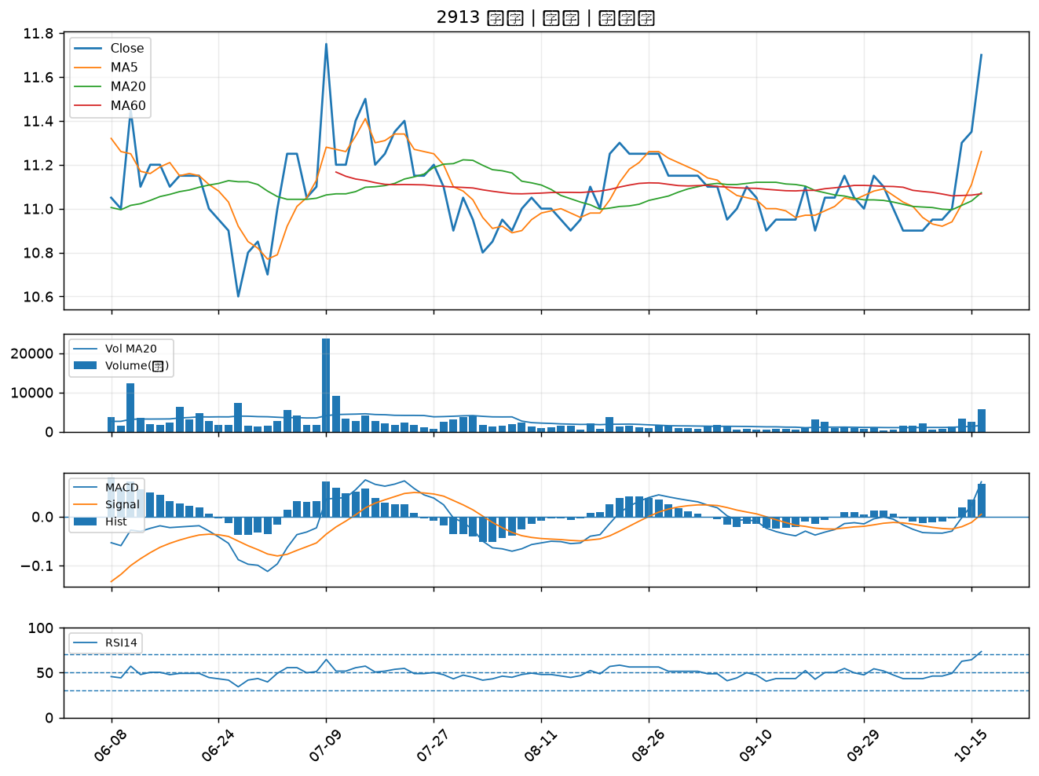

3535 晶彩科｜A級
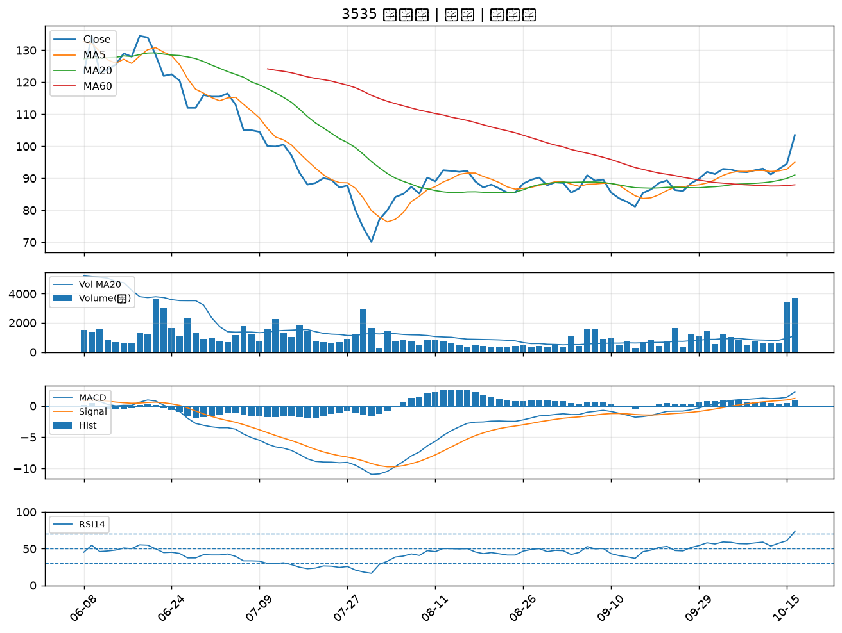

6153 嘉聯益｜A級
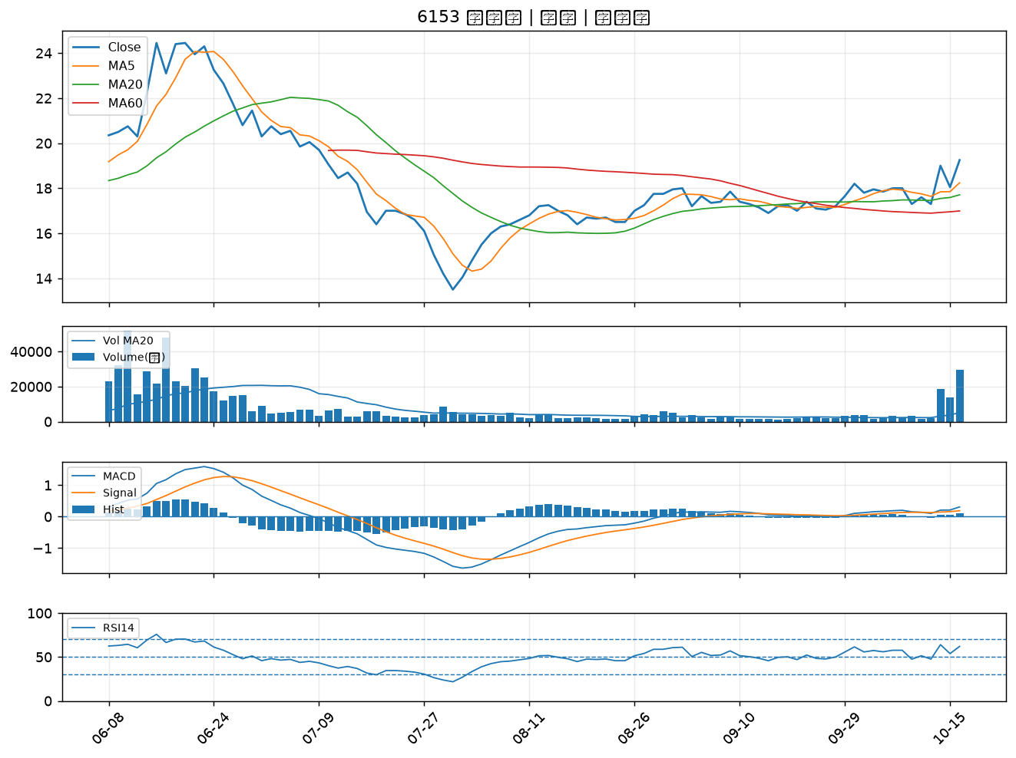

6269 台郡｜A級
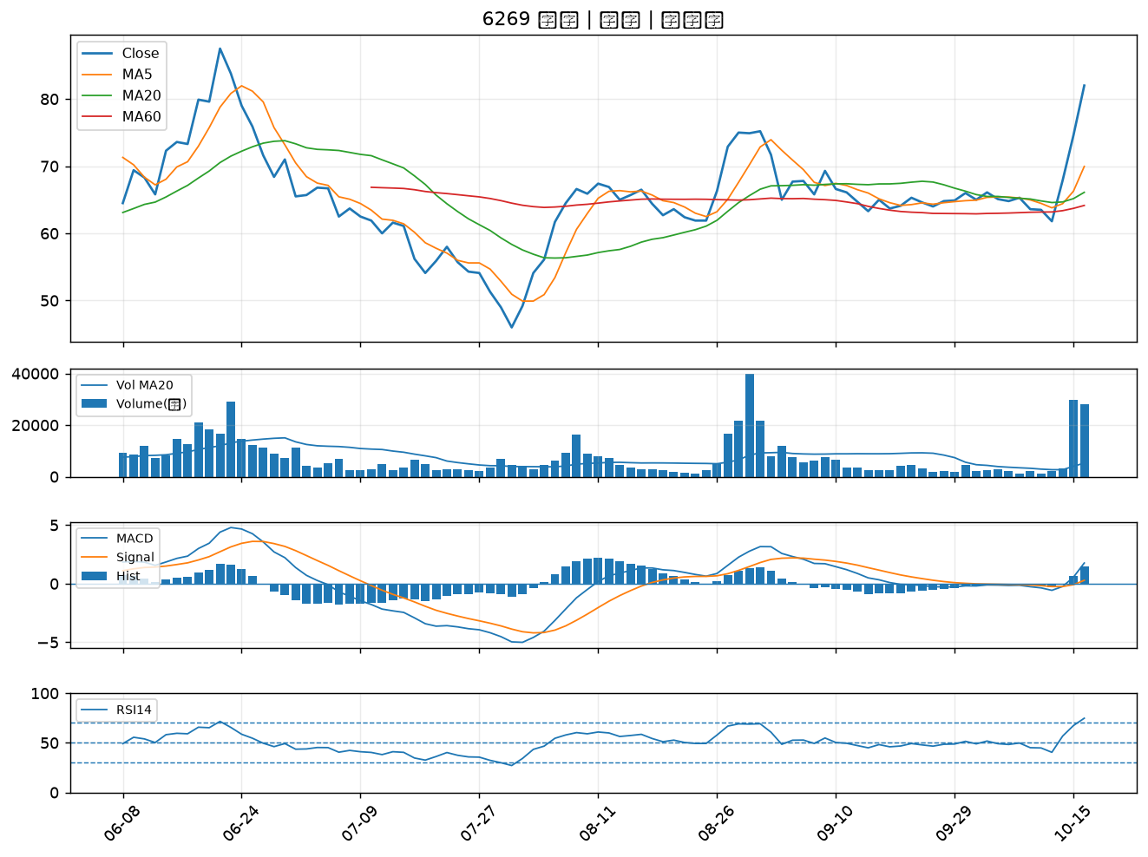

5498 凱崴｜A級
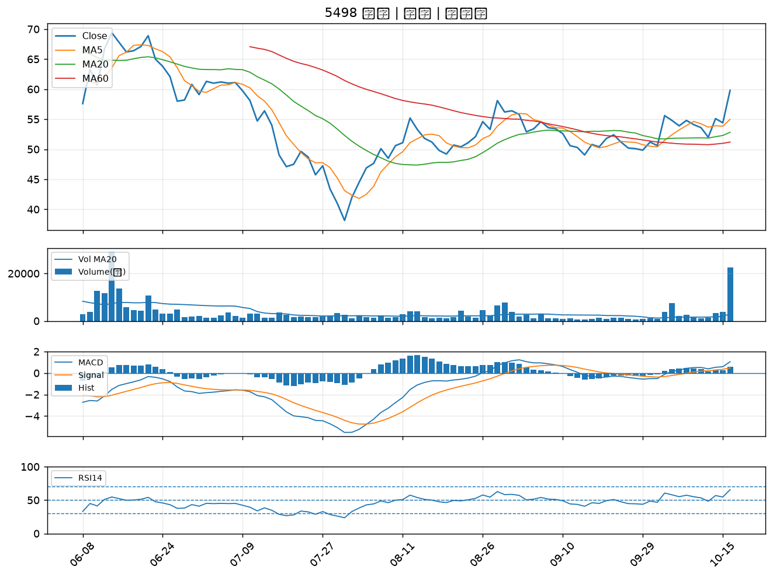

4906 正文｜A級
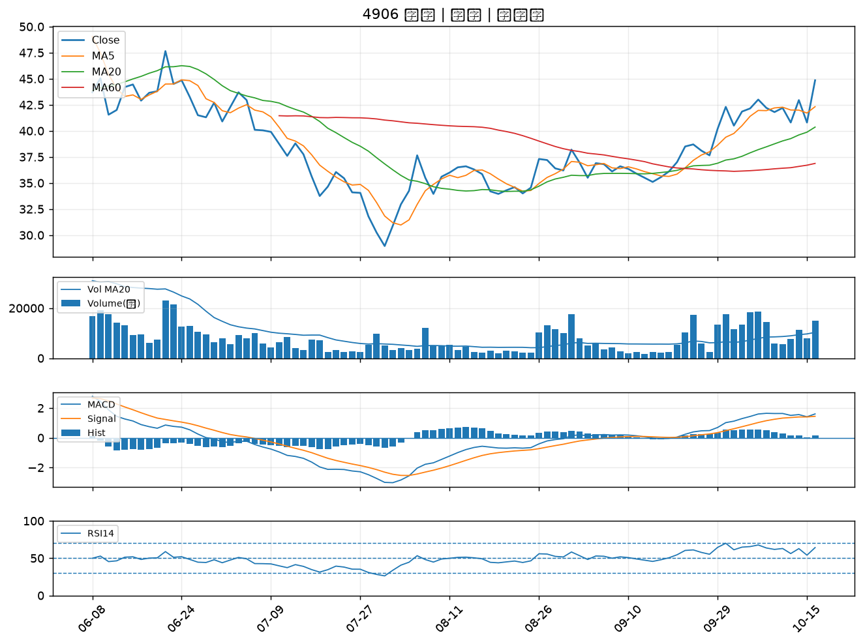

2377 微星｜A級
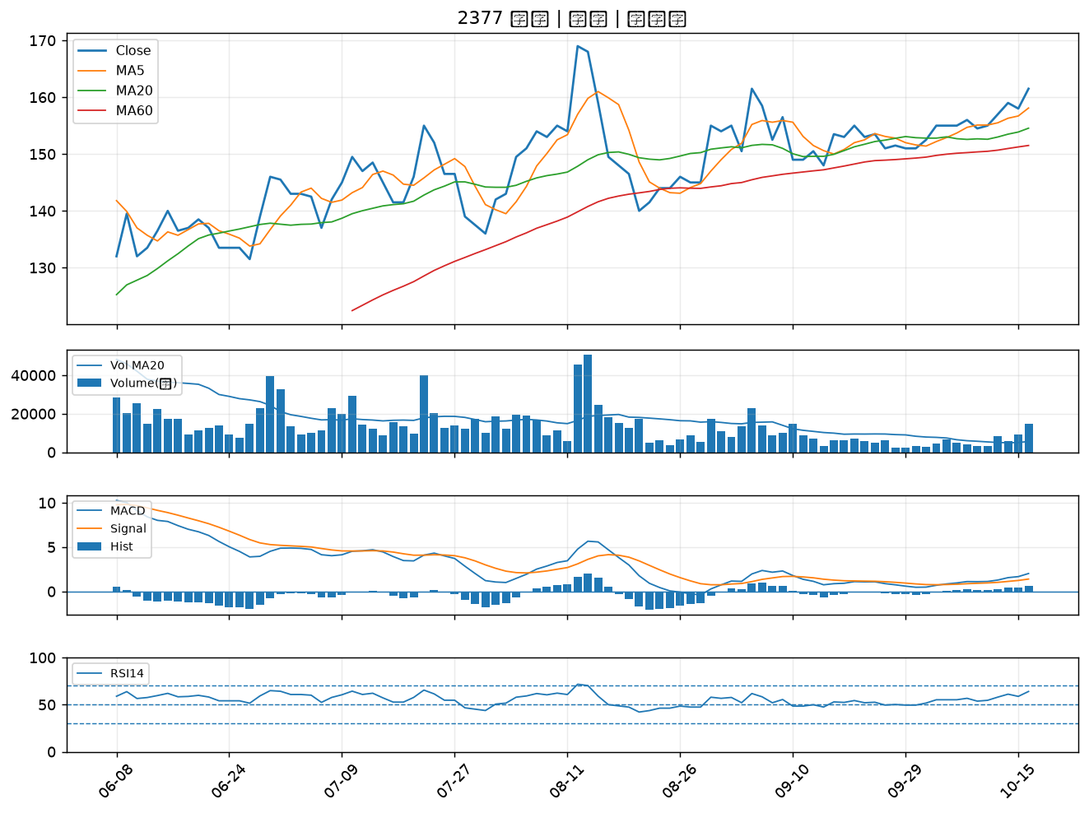

4566 時碩工業｜A級
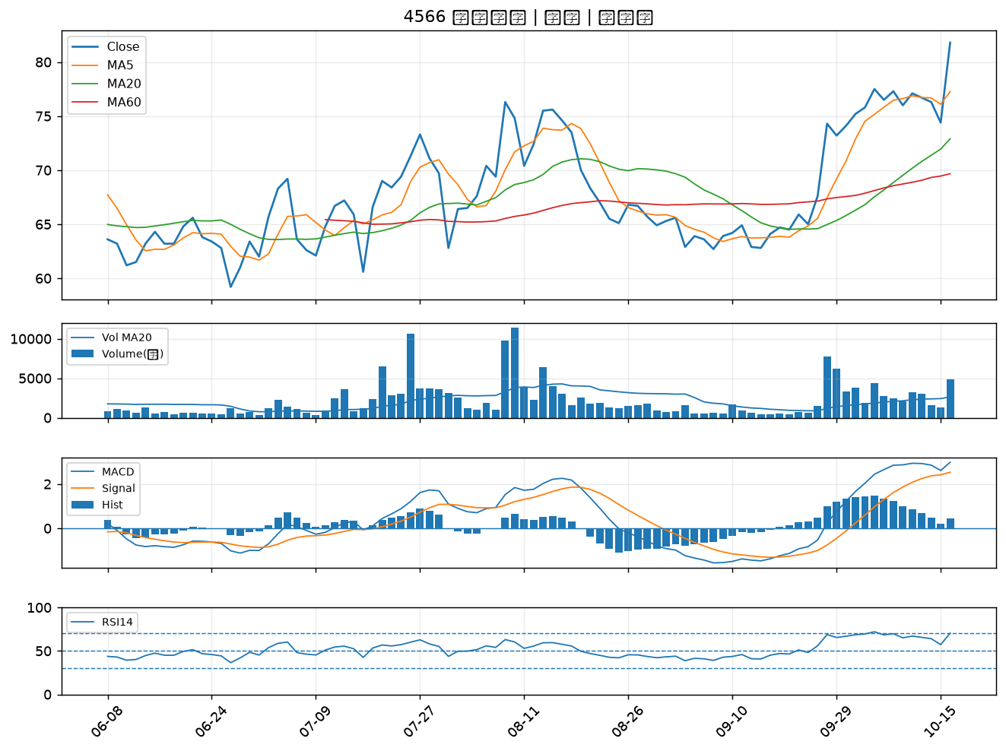

3630 新鉅科｜A級
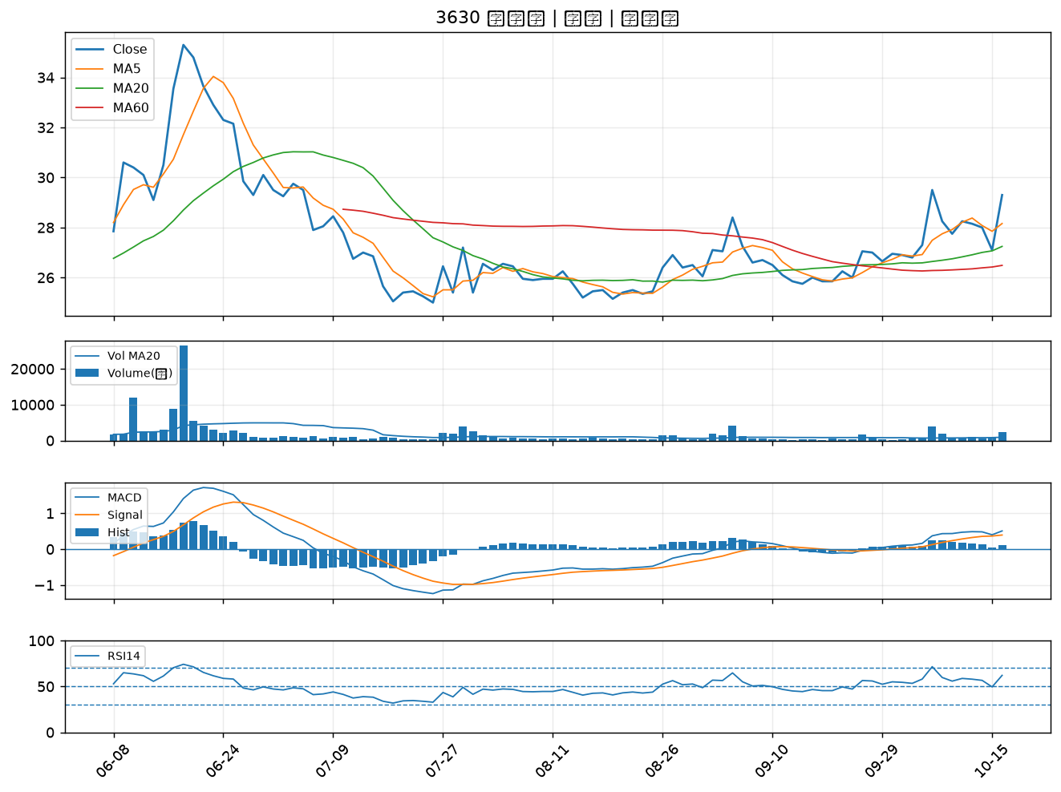

2882 國泰金｜A級
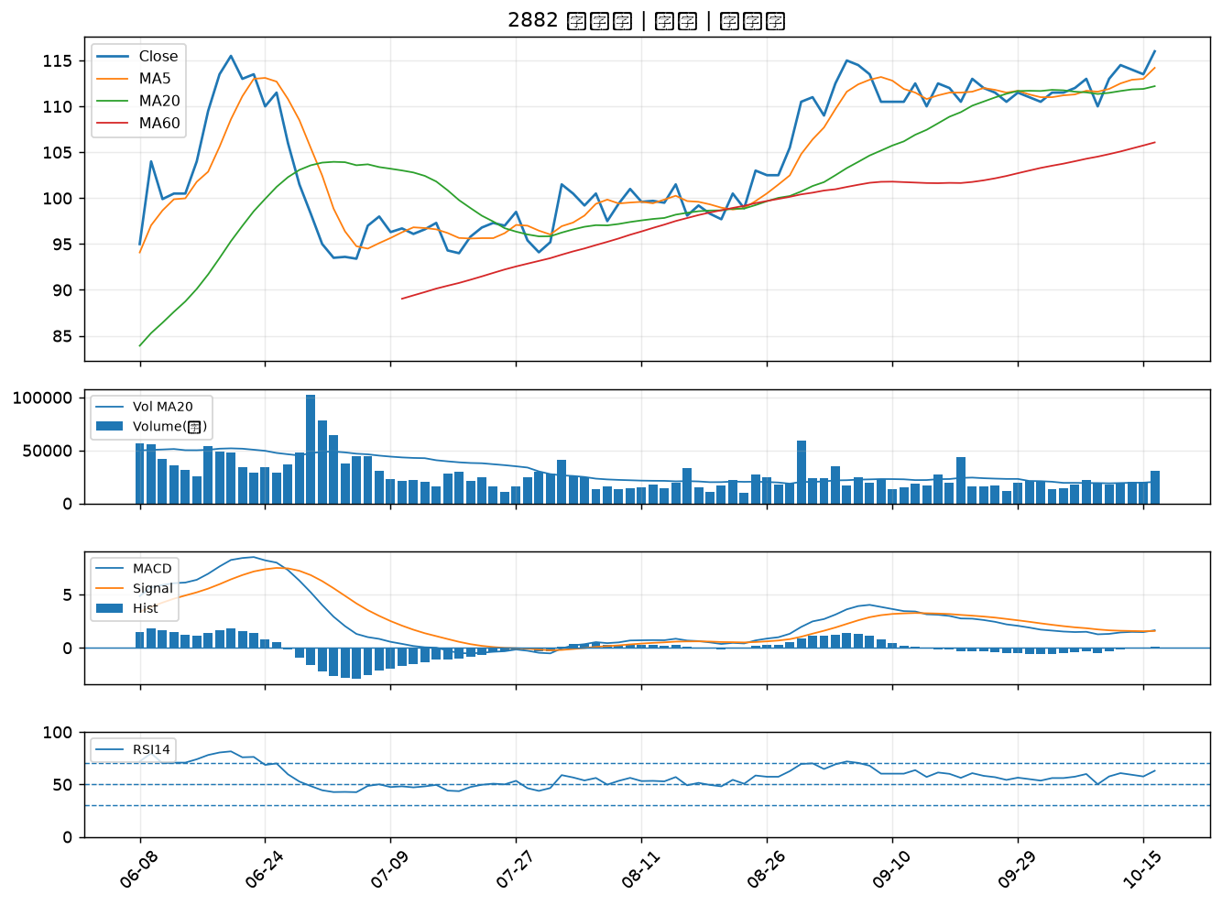

4961 天鈺｜A級
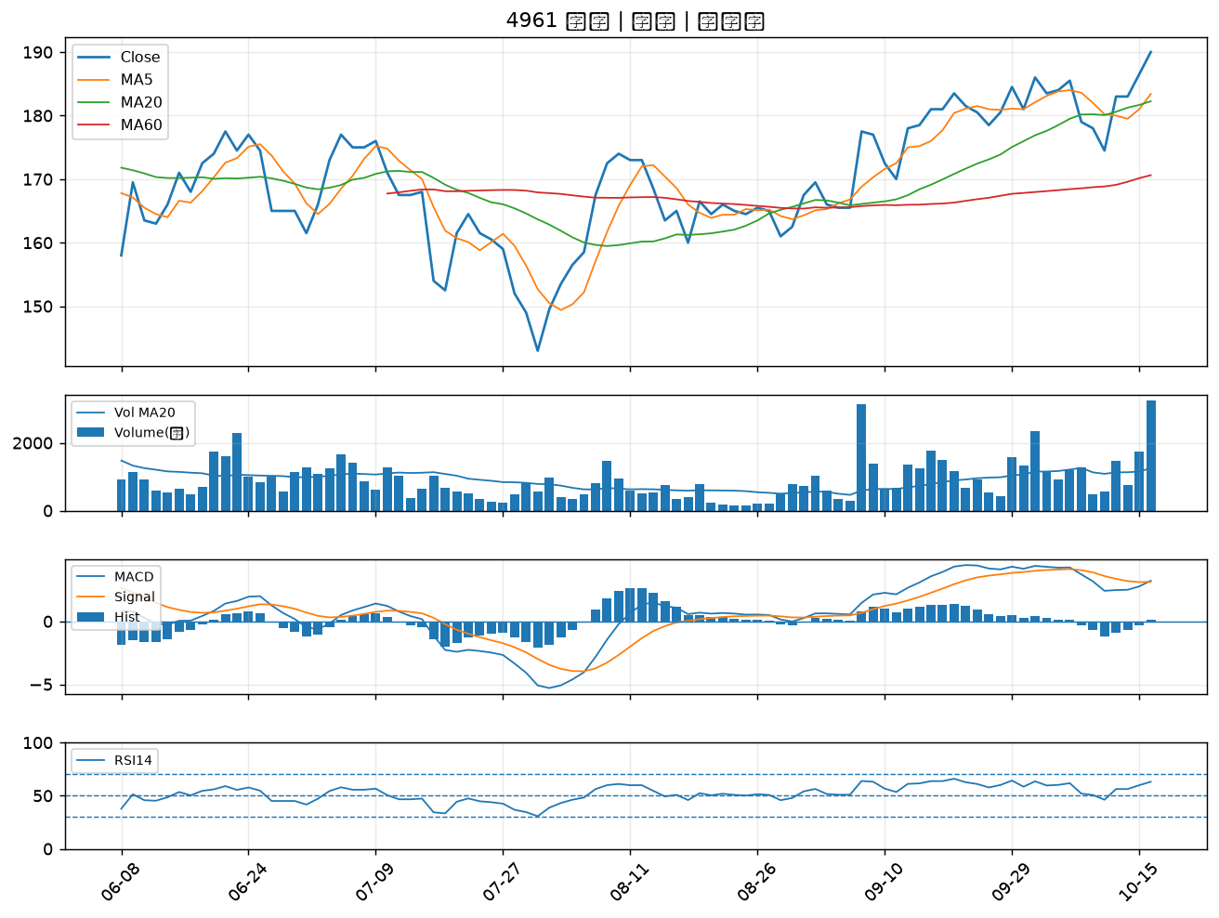

2027 大成鋼｜A級
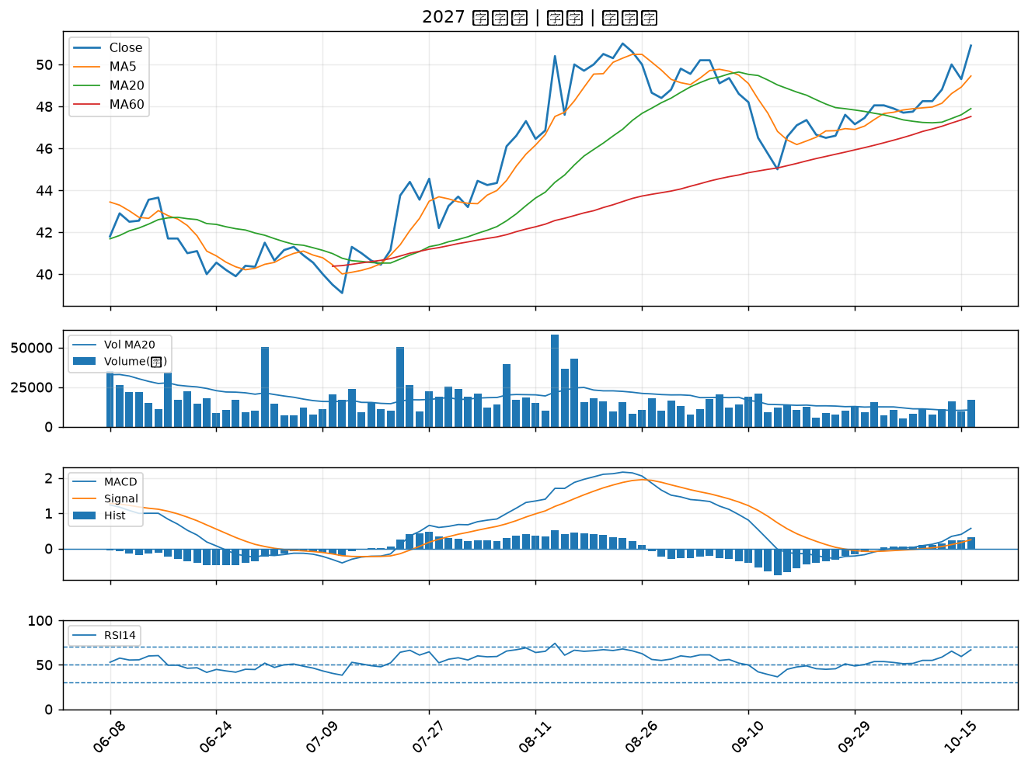

3689 湧德｜A級
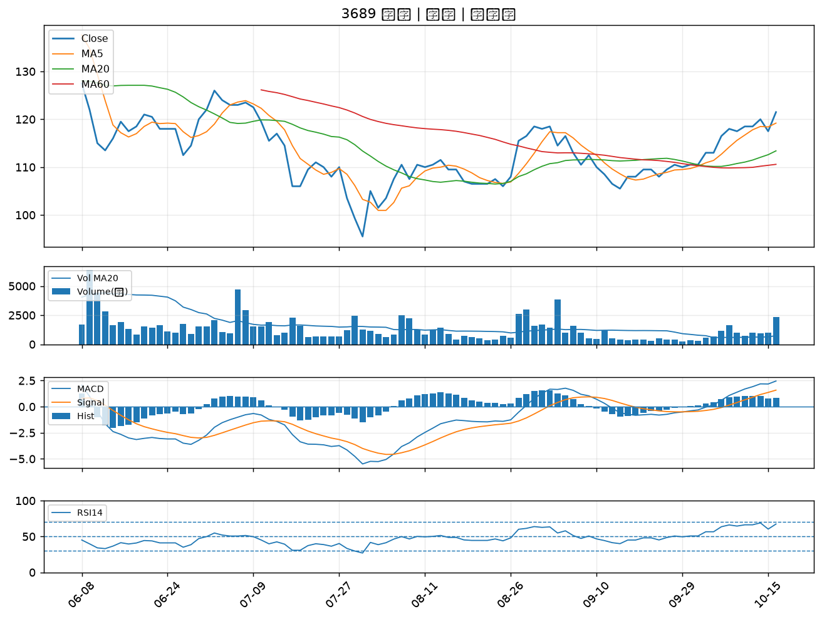

3663 鑫科｜A級
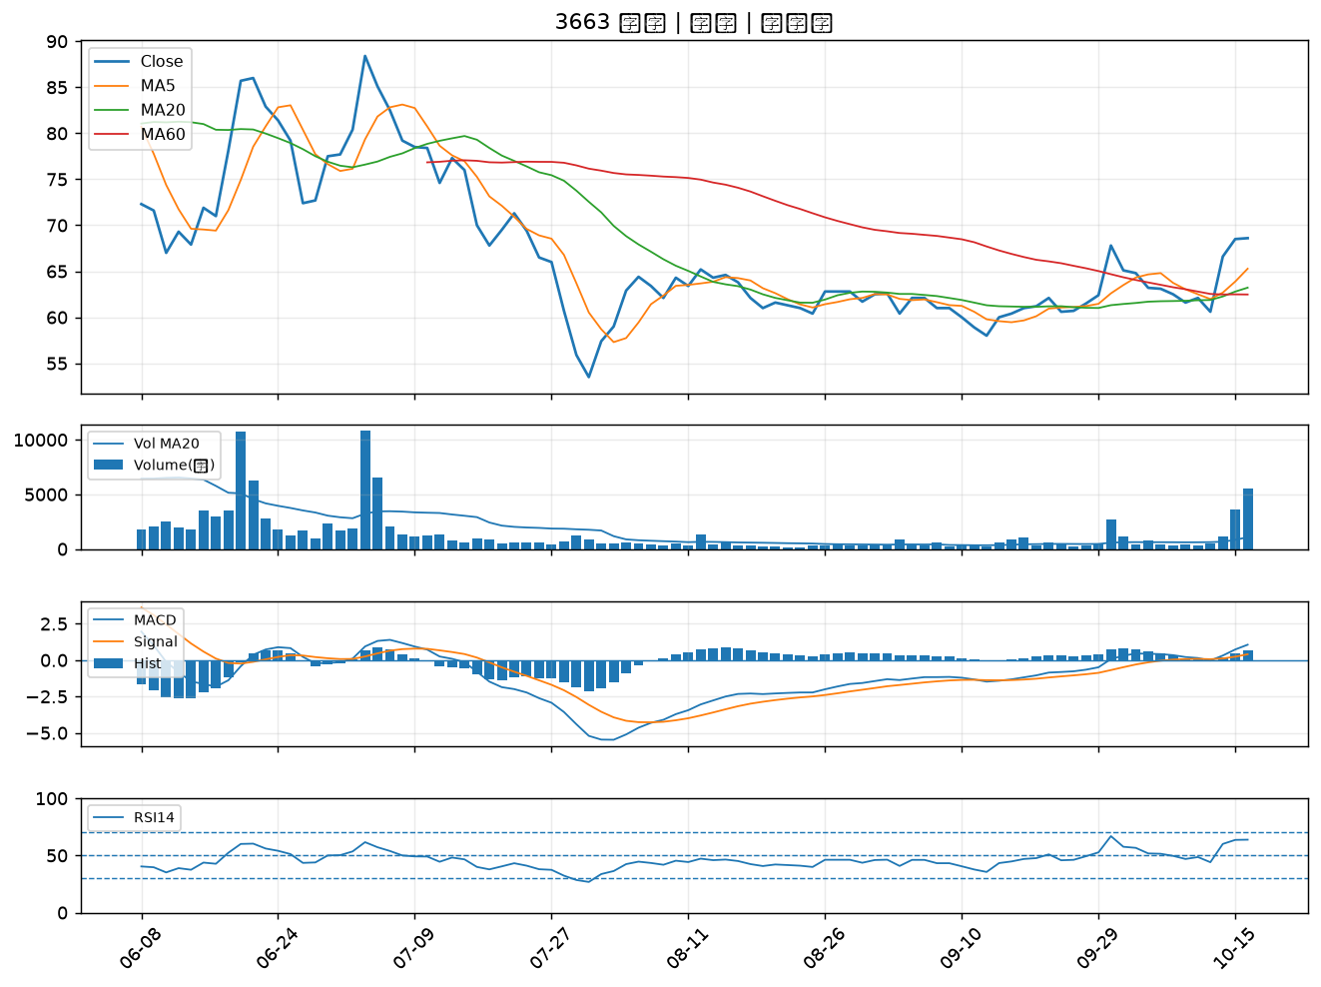

1815 富喬｜A級
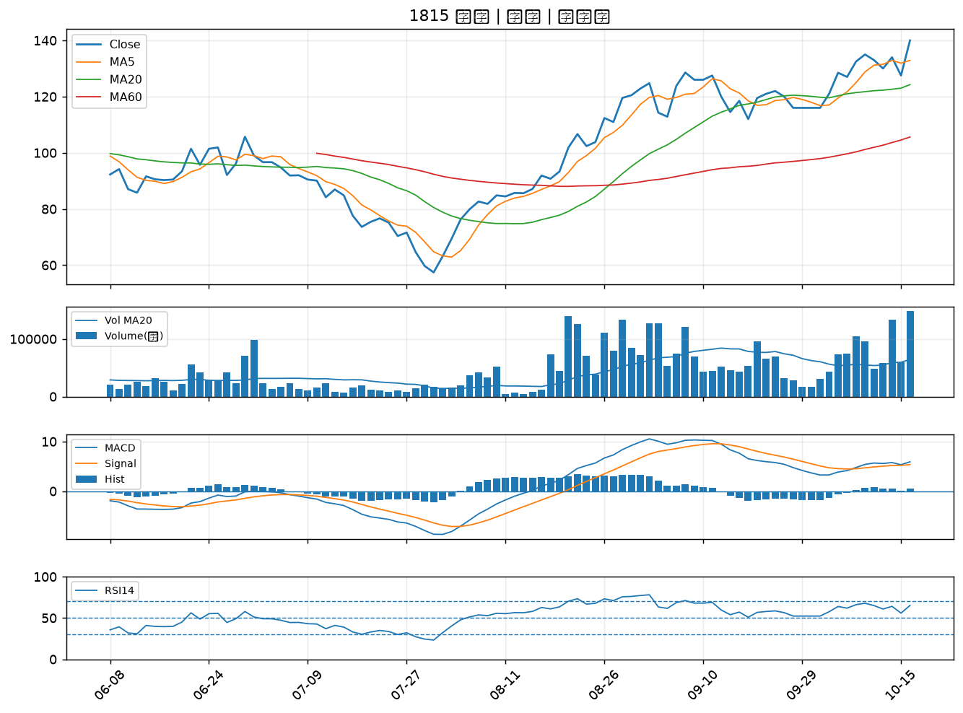

2313 華通｜A級
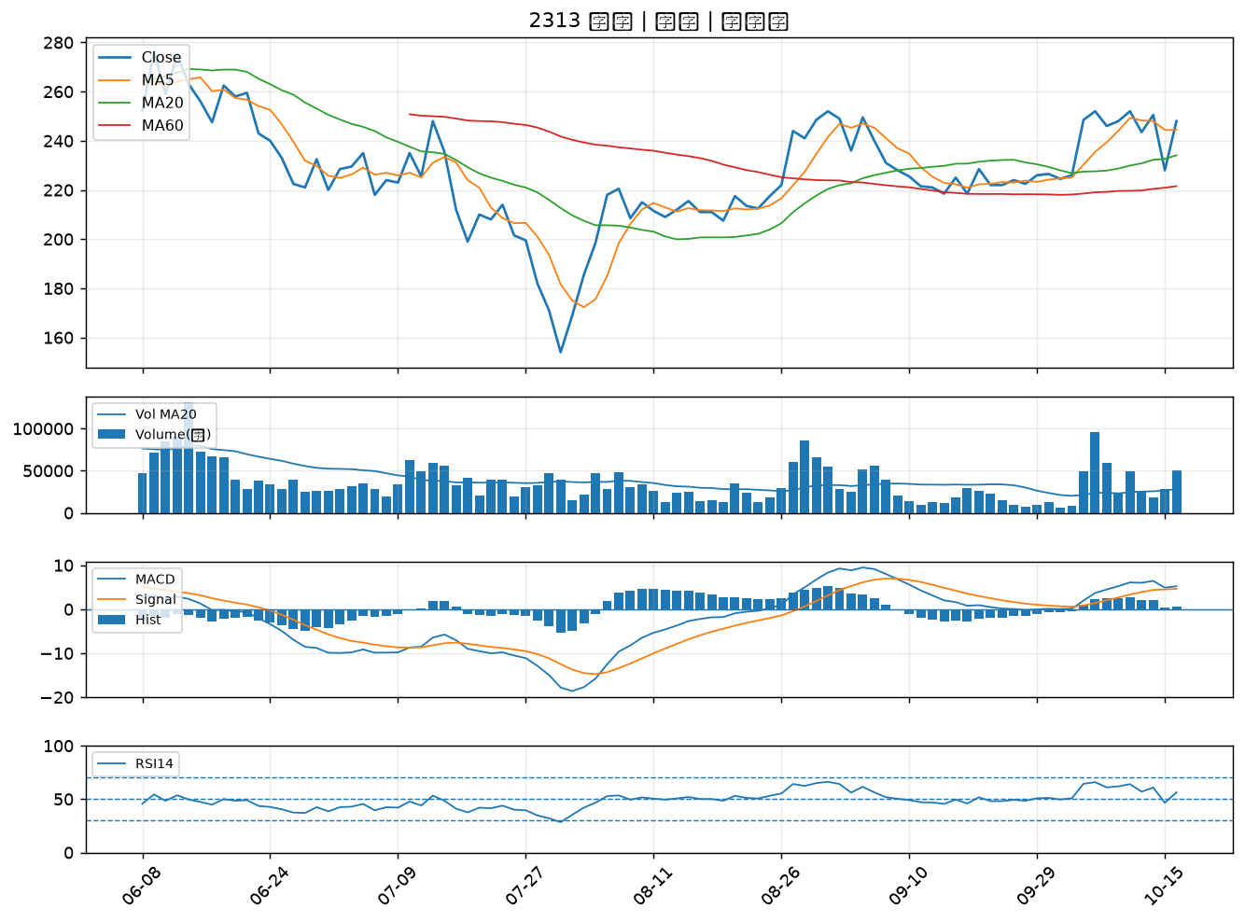

6517 保勝光學｜A級
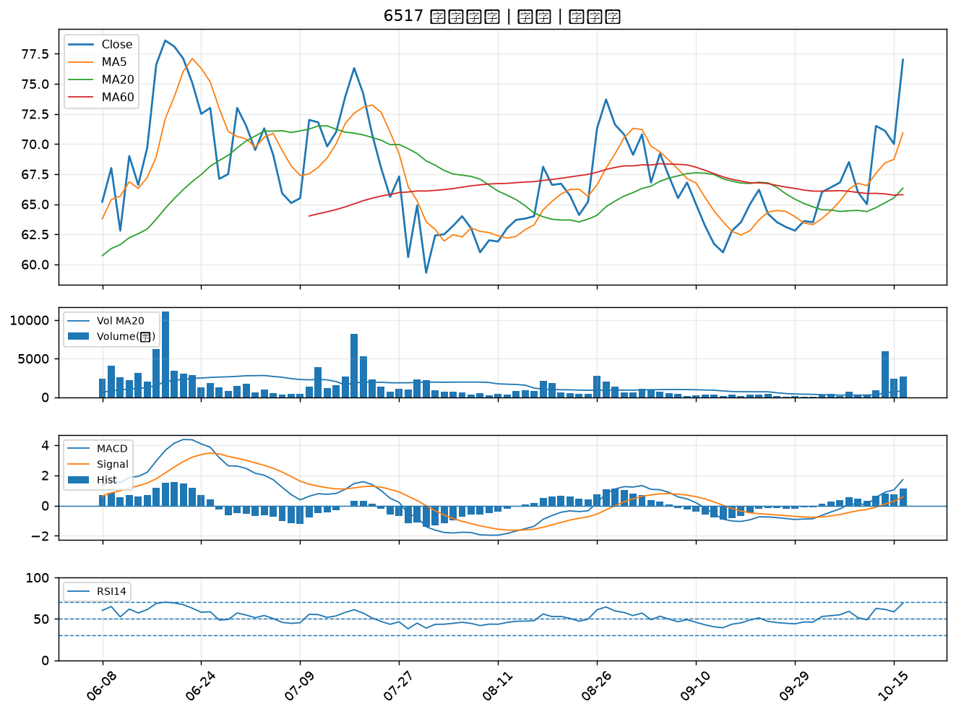

6209 今國光｜B級
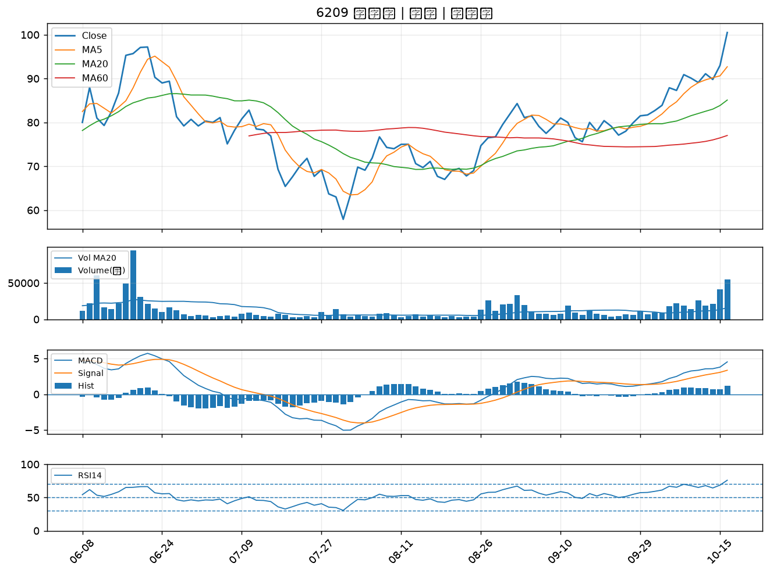

2610 華航｜B級
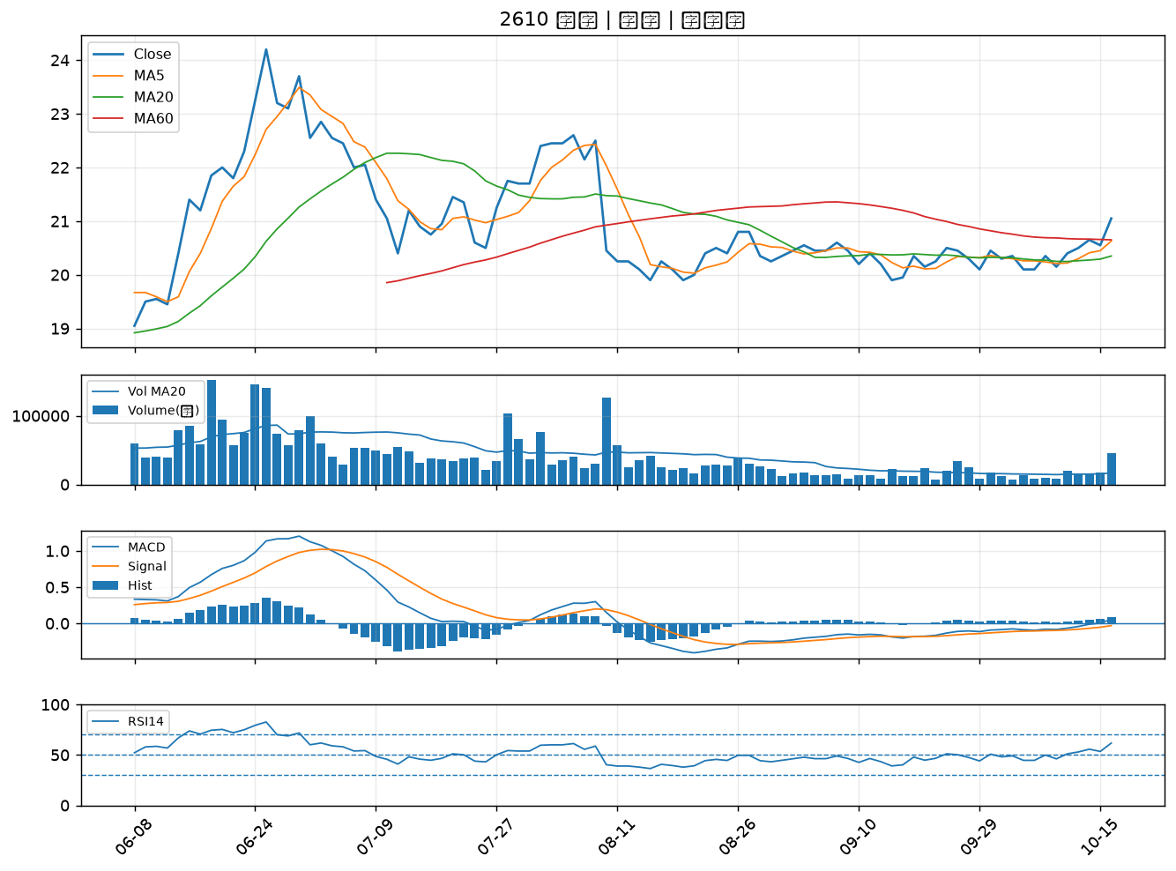

2105 正新｜B級
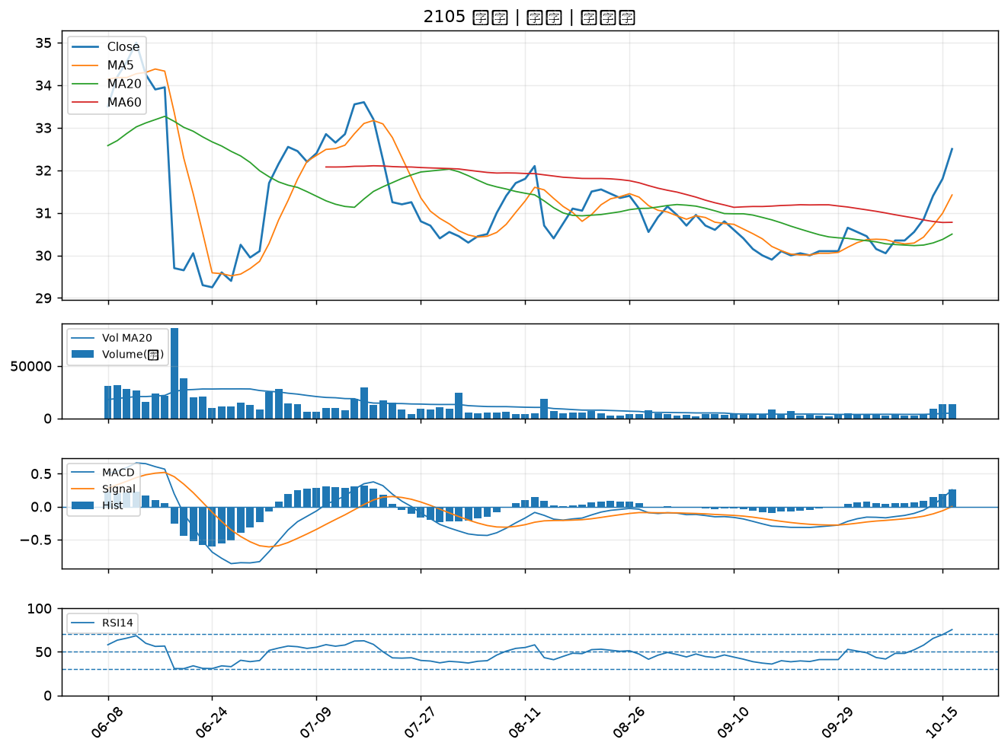

2633 台灣高鐵｜B級
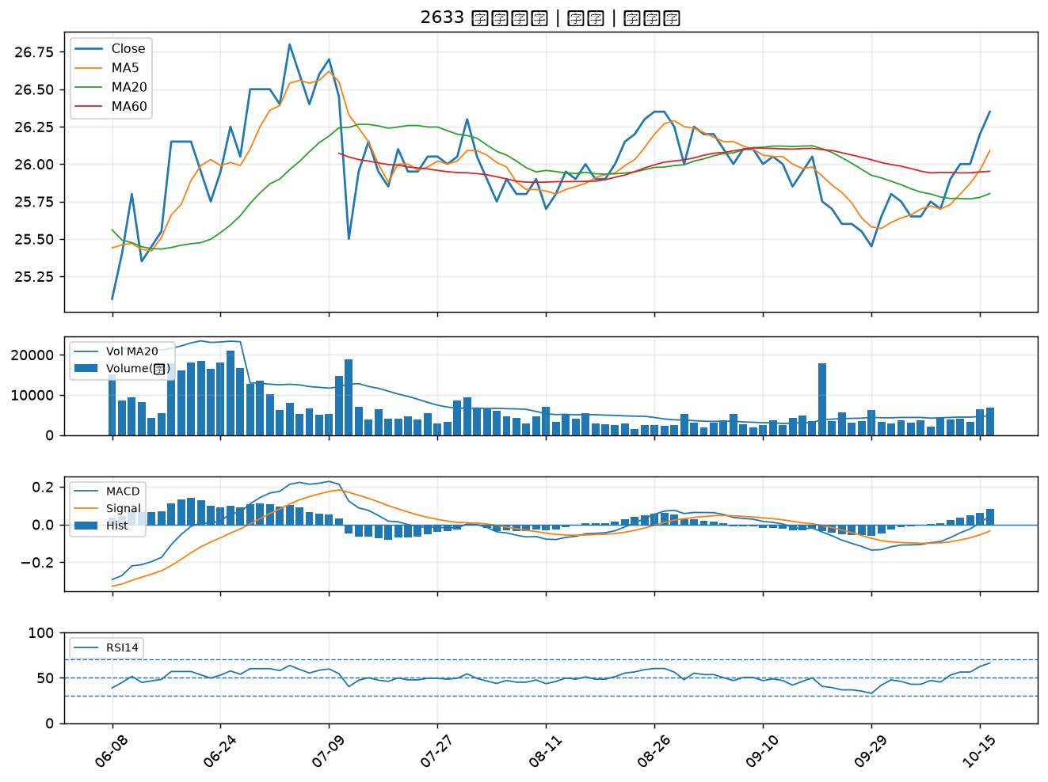

2023 燁輝｜B級
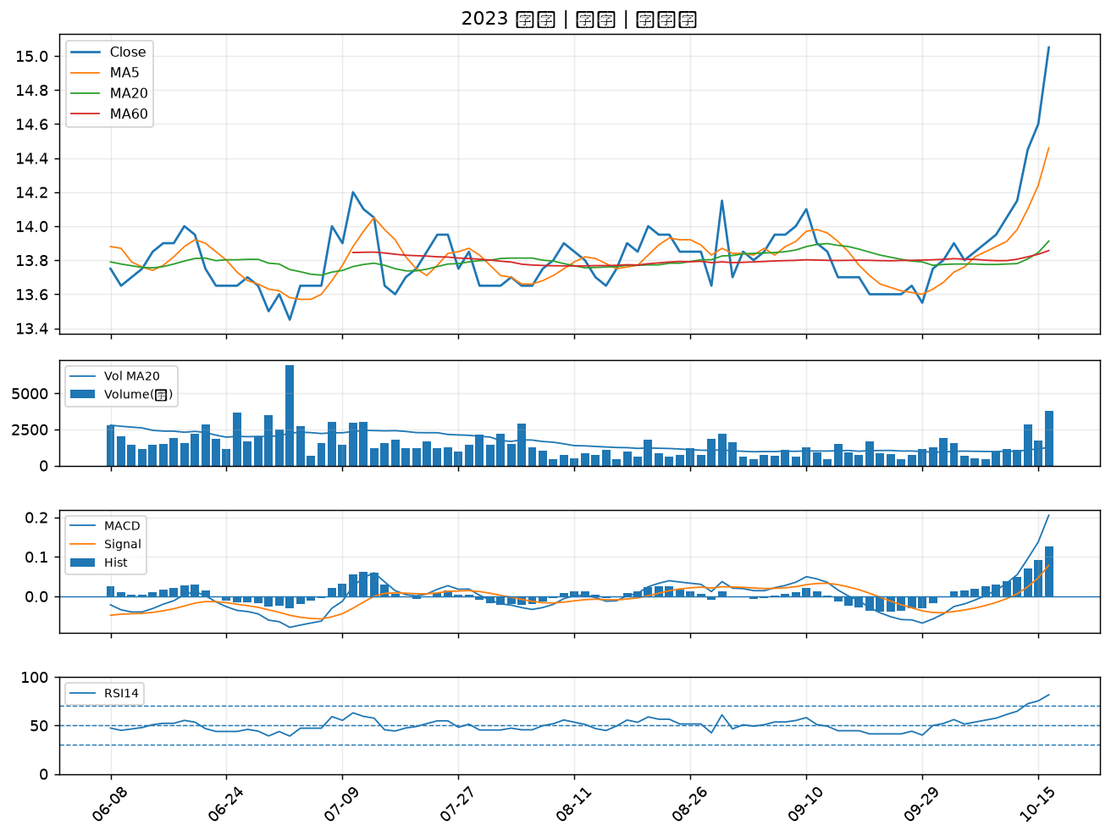

6446 藥華藥｜B級
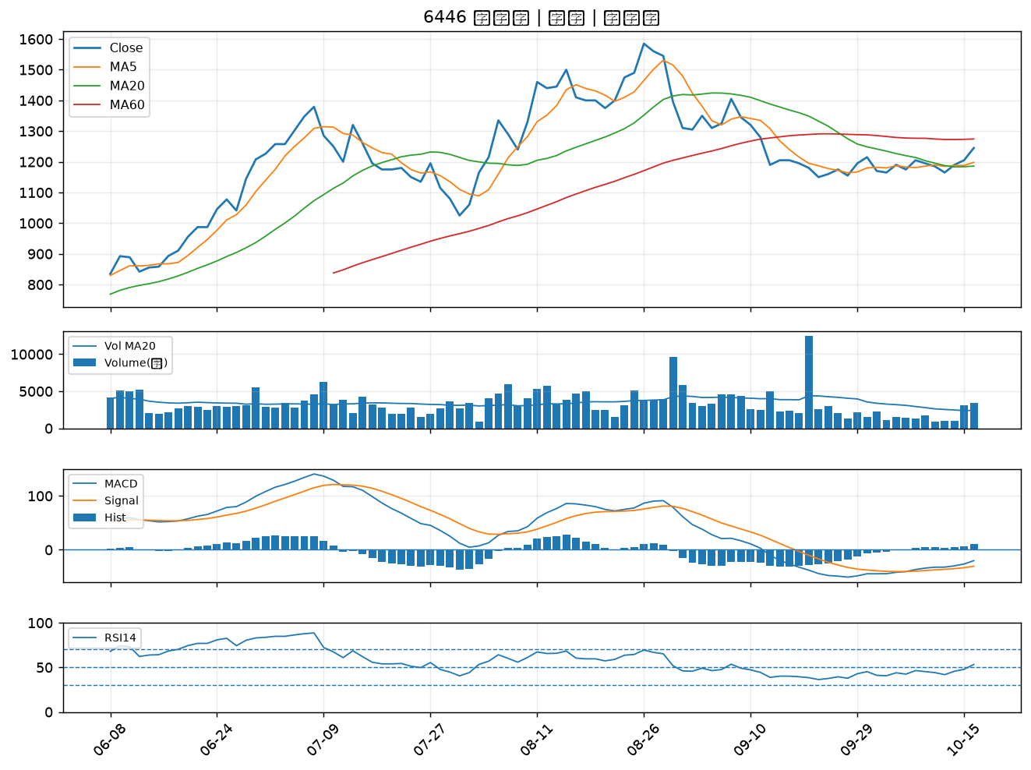

2458 義隆｜B級
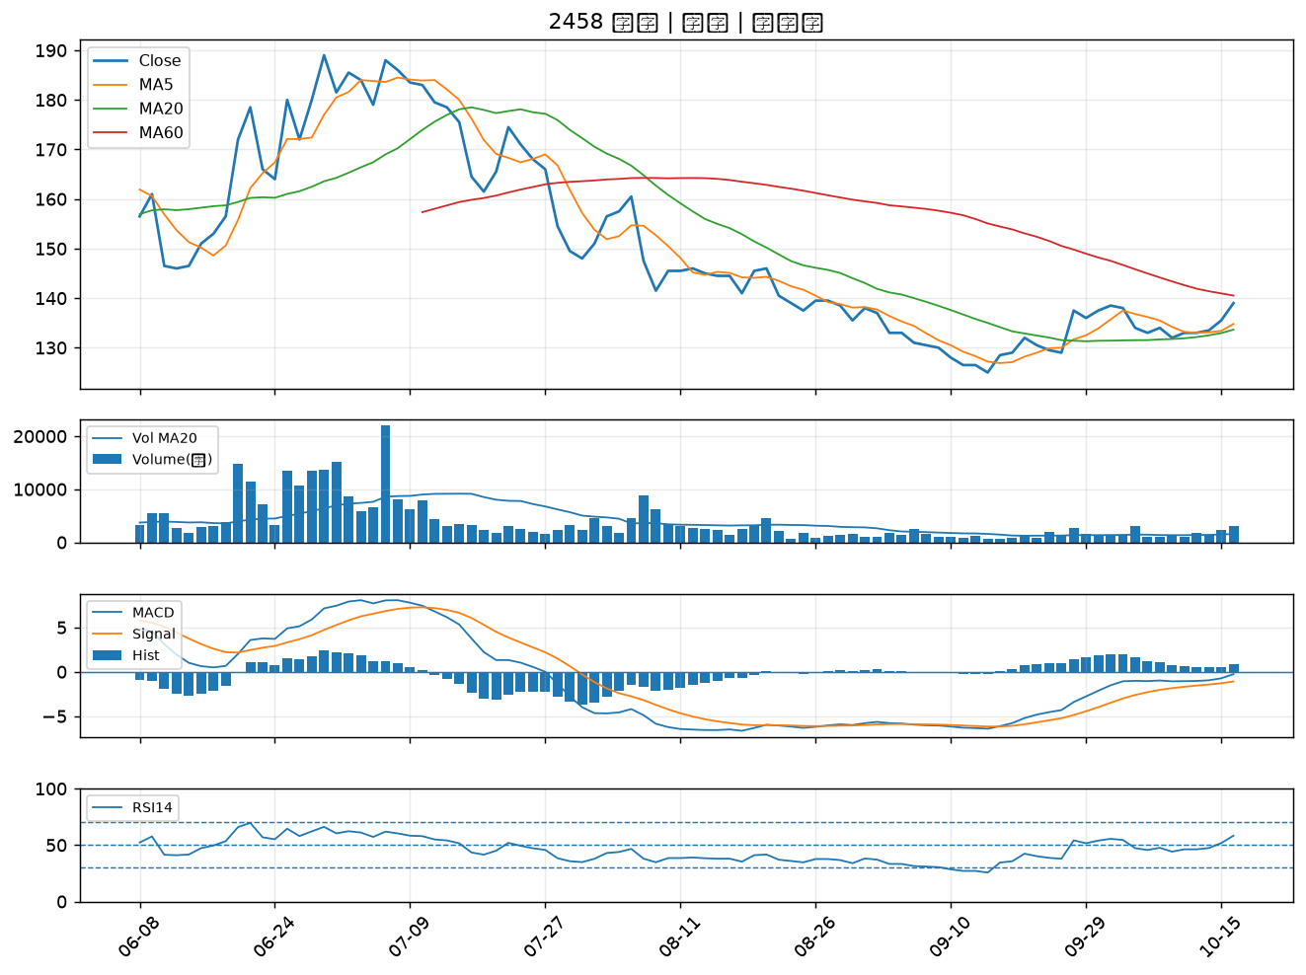

2332 友訊｜B級
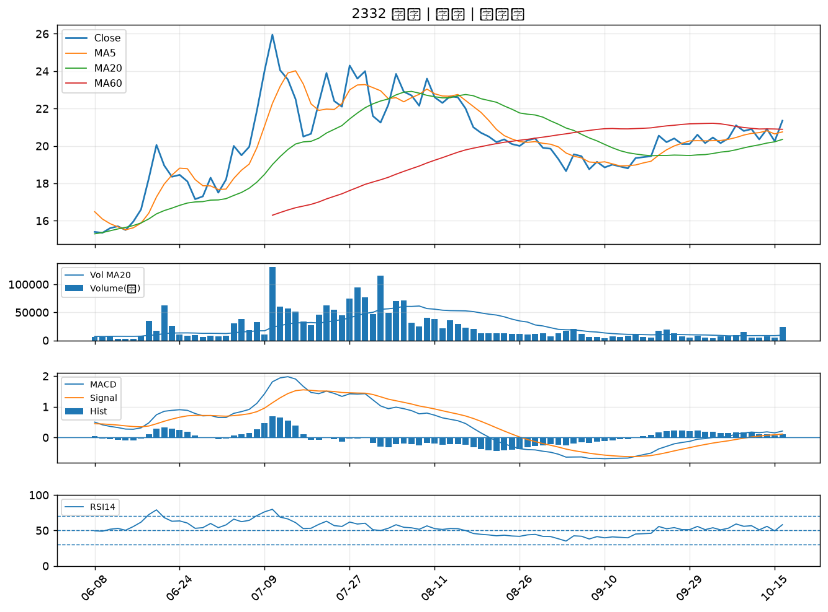

8069 元太｜B級
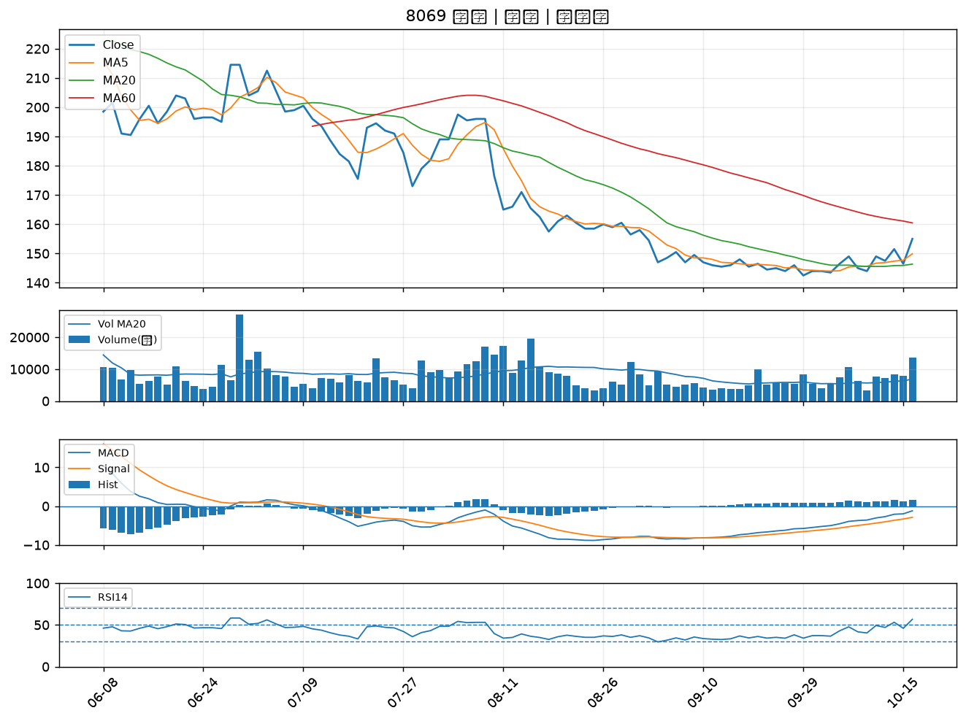

5876 上海商銀｜B級
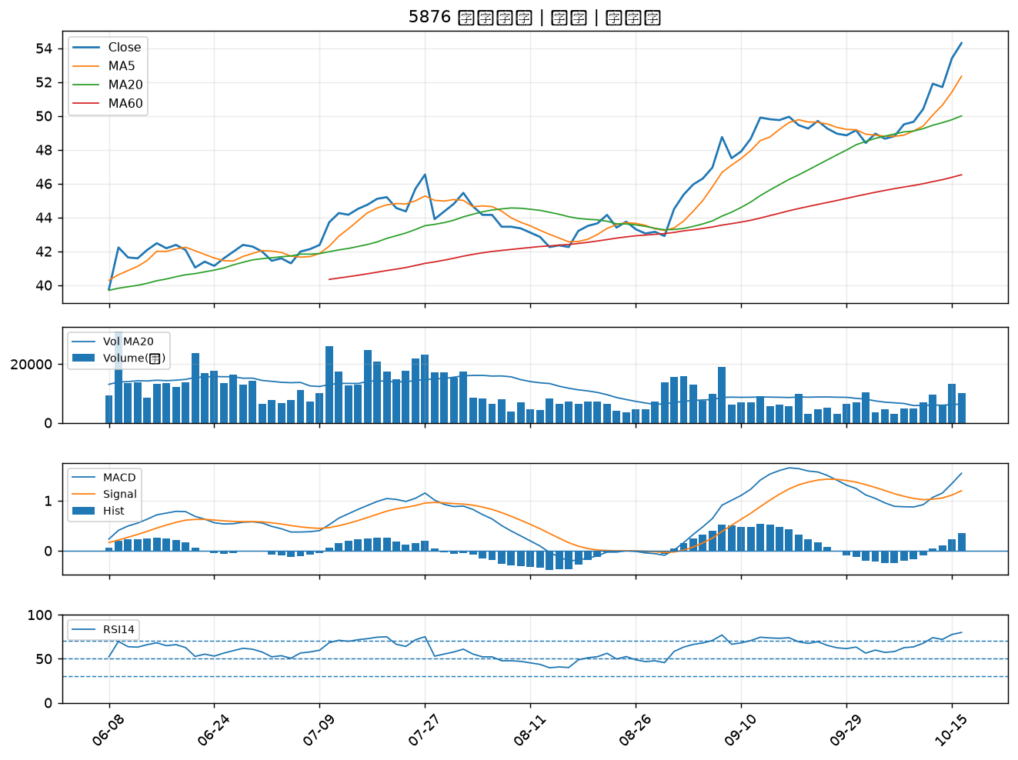

8431 匯鑽科｜B級
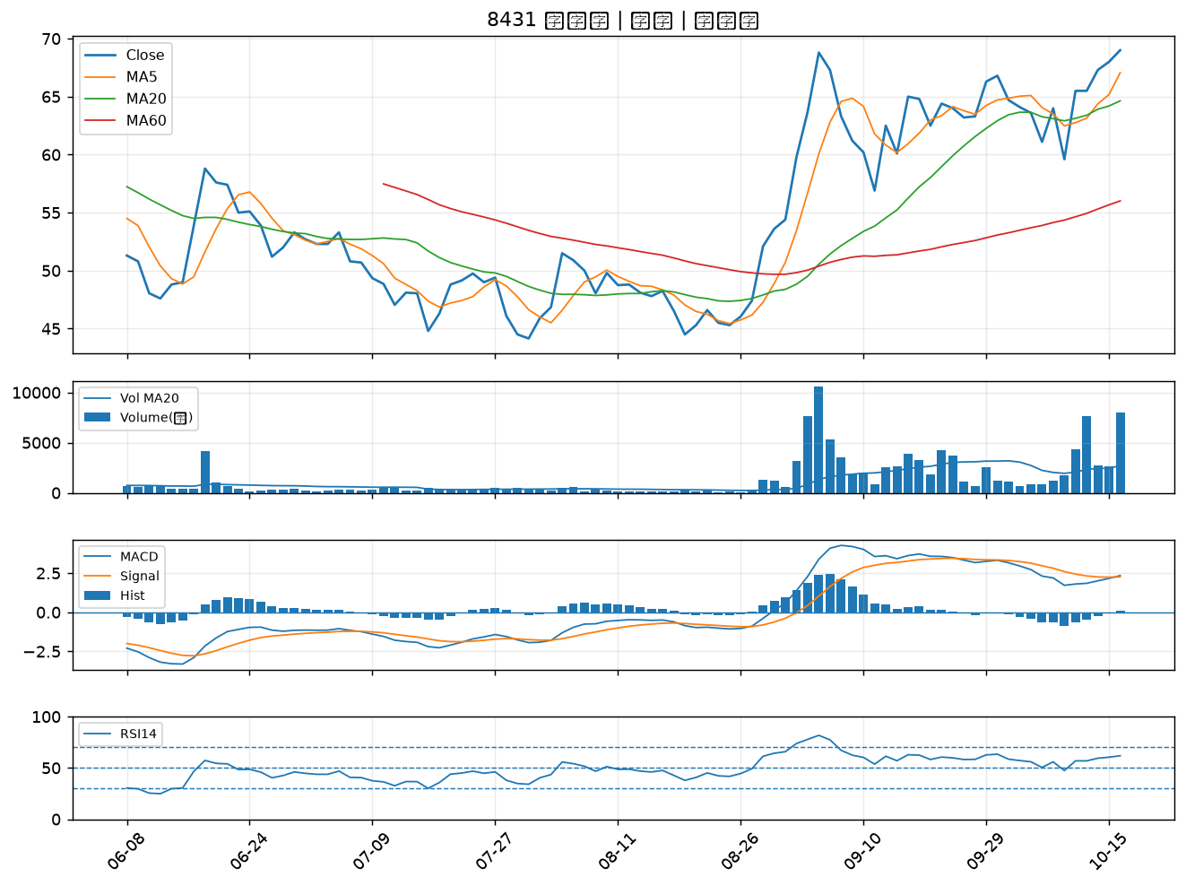

2002 中鋼｜B級

